Date - Time
Χειρισμός ημερομηνιών

Βασικές πληροφορίες:
Το Excel χειρίζεται τις ημερομηνίες σαν αριθμούς. Μια ημερομηνία είναι απλώς ένας αριθμός, για την ακρίβεια ένας αριθμός που αντιπροσωπεύει τον αριθμό των
ημερών από τις 31/12/1899. Ο αριθμός 1 αντιστοιχεί επομένως στην ημερομηνία 1η Ιανουαρίου 1900

Χειρισμός ημερομηνιών
Εισαγωγή αριθμού | Αντίστοιχη ημερομηνία | Σημερινή ημερομηνία: | 2019-01-14
1 | 1900-01-01 | Διάστημα από 1/1/1900: | 43478
2 | 1900-01-02
3 | 1900-01-03
4 | 1900-01-04
5 | 1900-01-05
6 | 1900-01-06
7 | 1900-01-07
8 | 1900-01-08
9 | 1900-01-09
10 | 1900-01-10

Εισάγουμε μια ημερομηνία χρησιμοποιώντας μια από τις επιλογές μορφοποίησης που είναι διαθέσιμες
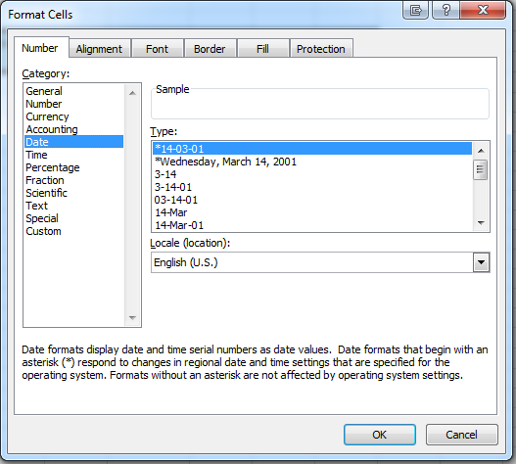

Χειρισμός Ωρών

Η ώρα πληκτρολογείται ως εξής:
Ώρες:Λεπτά: Δευτερόλεπτα ΠΜ/ΜΜ
Όπως και με τις ημερομηνίες εισάγουμε την ώρα σε ένα κελί χρησιμοποιώντας μια σωστή προκαθορισμένη μορφή

Παραδείγματα ώρας |  | Πως προκύπτει
0:00:00 | 0 | 0
2:00:00 | 0.083333333333 | 0.083333333333
8:00:00 | 0.33333333333 | 0.33333333333
9:00:00 | 0.375 | 0.375
12:00:00 | 0.5 | 0.5
15:30:00 | 0.64583333333 | 0.64583333333
17:00:00 | 0.70833333333 | 0.70833333333
18:00:00 | 0.75 | 0.75
22:30:00 | 0.9375 | 0.9375
24:00:00 | 1 | 1

